상품제안서
PGA 3단수동 리플렉티브+170g면사타올세트 | 상품코드: S06810

 |  |  |  |  |  |  | 02-713-8555 | www.synergygift.co.kr
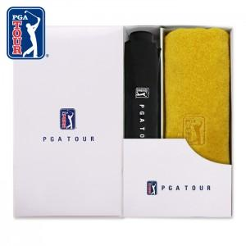

【상세/제작정보】 | <p>우산 손잡이인쇄 100개 미만 25,000원 추가</p><p>우산 원단인쇄 100개 미만 50,000원 추가</p><p>타올 실크인쇄 100개 미만 20,000원 추가​&nbsp;</p>

【인쇄/포장옵션】 | 실크, 자수, 원단1도인쇄 / 포장지포장

【공급단가】 | 수량 | 50~ | 100~ | 300~ | 500~ | 1,000~
*VAT별도 | 단가 | 14,820원 | 14,590원 | 14,250원 | 13,680원 | 13,110원

【상품 URL】 | https://www.synergygift.co.kr:443/src/goods_detail.php?gdno=18364

